Solicitud gráfica
 | Área: | Ciencias Naturales |  |  | Fecha:
 | Grado: | 11
 | Título del tema: | Las reacciones químicas de los compuestos orgánicos |  |  | ¿Cuaderno de estudio o recurso? | Recurso
 | Editor: | Lyz Bernal |  |  | Motor del recurso | F13B

 | Código guión o recurso: | CN_11_14_REC110 | ← Para determinar este código, visite la hoja de Ayuda
 |  |  |  |  | ESPECIFICACIÓN DE ARCHIVOS A ENTREGAR
Núm. | Archivo Shutterstock o ruta en web | Imagen para: | Tipo | Ubicación de la imagen en el recurso F13B | Nombre imagen SMALL | Tamaño imagen SMALL | Nombre imagen ZOOM | Tamaño imagen ZOOM | Descripción | Observaciones
IMG01 | 159231536 159231986 134618861 | Recurso F13B | Ilustración | Contenido (imagen con texto) | CN_11_14_REC110_IMG01.jpg | 270 x 375 px |  |  |  | Unificar imágenes
IMG02 | 382772065 | Recurso F13B | Fotografía | Contenido (imagen con texto) | CN_11_14_REC110_IMG02.jpg | 270 x 375 px |  |  | 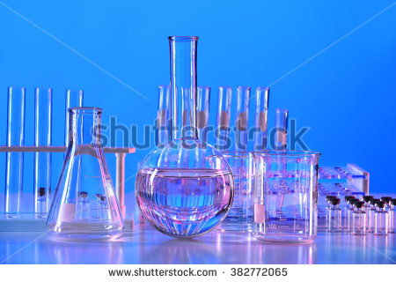
IMG03 | Ver descripción y observaciones | Recurso F13B | Ilustración | Contenido (imagen con texto) | CN_11_14_REC110_IMG03.jpg | 270 x 375 px |  |  | 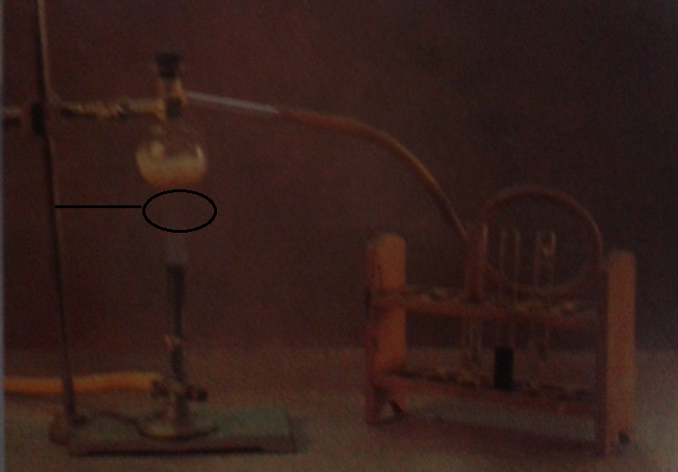 | Realizar ilustración similar a imagen guía. Por favor donde encuentra el aro con la línea incluir un aro metálico con malla de asbesto encima. Dejo imagen arriba para que se guien
IMG04 | Ver descripción y observaciones | Recurso F13B | Ilustración | Contenido (imagen con texto) | CN_11_14_REC110_IMG04.jpg | 270 x 375 px |  |  | 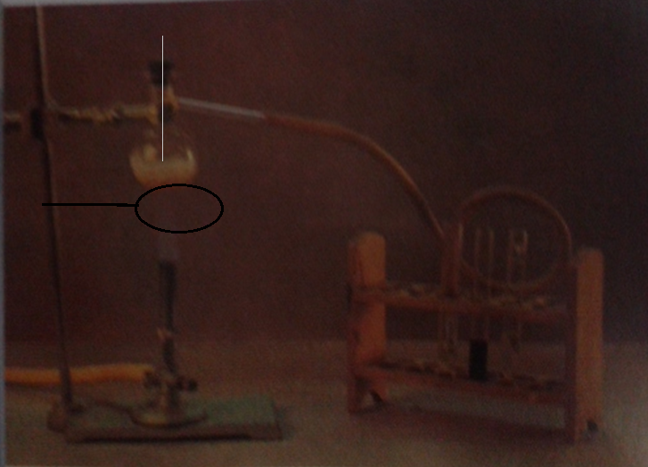 | Realizar ilustración similar a imagen guía. Por favor donde encuentra el aro con la línea incluir un aro metálico con malla de asbeto encima e incluir un termómetro en el tapon del balón. Dejo imagen guía arriba. El contenido del balón debe asemejar a un líquido transparente. El termómetro debe tocar el líquido
IMG05 | Ver descripción y observaciones | Recurso F13B | Ilustración | Contenido (imagen con texto) | CN_11_14_REC110_IMG05.jpg | 270 x 375 px
IMG06 | 139626488 | Recurso F13B | Fotografía | Contenido (imagen con texto) | CN_11_14_REC110_IMG06.jpg | 270 x 375 px |  |  | 
IMG07 | Ver descripción y observaciones | Recurso F13B | Ilustración |  | #N/A | #N/A | #N/A | #N/A |  | Realizar igual a la imagen guía. Es para ficha del estudiante
IMG08 | Ver descripción y observaciones | Recurso F13B | Ilustración |  | #N/A | #N/A | #N/A | #N/A |  | Realizar igual a la imagen guía. Es para ficha del estudiante
IMG09 | Ver descripción y observaciones | Recurso F13B | Ilustración |  | #N/A | #N/A | #N/A | #N/A |  | Realizar igual a la imagen guía. Es para ficha del estudiante

